corrugato
CALCOLA IL PREZZO DI LISTINO DI IPOGEO |  |  |  |  |  | listino 2022
 |  |  | Inserisci il valore negli spazi gialli |  |  | AGGIORNATO AL 11/07/2022
 |  |  | il programma calcola il listino in automatico

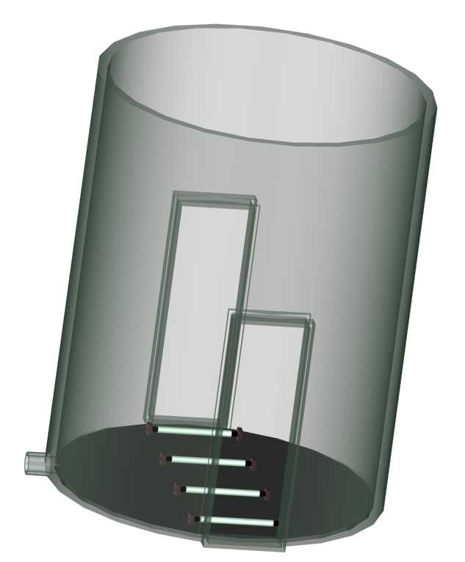
altezza
DIAM. INTERNO POZZETTO |  | CLASSE RESISTENZA
 |  | SN (kN/m2) | LISTINO (euro/m) | altezza (m)
DI800(DE935) |  | 8 | € 400.00 | 0
DI800(DE935) |  |  |  | 0

DI1030(DE1200) |  | 8 | € 650.00 | 0 |  | sub-totale
DI1030(DE1200) |  |  |  | 0 |  | € -

 |  | attacco tubazione
 |  | di scarico

fondo in PE Sp.20mm
DIAM.INTERNO POZZETTO | LISTINO (euro/pz) | scrivi
DI800(DE935) | € 715.00 | 0 |  |  |  | sub-totale
DI1030(DE1200) | € 1,250.00 | 0 |  |  |  | € -

fessura (indicare altezza e larghezza della fessura)
 | LISTINO (euro/pz) | scrivi |  |  |  | sub-totale
 | € 260.00 | 0 |  |  |  | € -

attacco tubazione di scarico (specificare il tipo di tubazione)
De mm | LISTINO (euro/pz) | scrivi
160 | € 95.00 | 0
200 | € 140.00 | 0 |  |  |  | sub-totale
250 | € 175.00 | 0
315 | € 240.00 | 0 |  |  |  | € -

Coperchio asportabile in PE Sp. 20mm
DIAM.INTERNO POZZETTO | LISTINO (euro/pz) | scrivi
DI800(DE935) | € 600.00 | 0 |  |  |  | sub-totale
DI1030(DE1200) | € 1,100.00 | 0 |  |  |  | € -

scaletta in PE saldata al pozzetto
 | LISTINO (euro/m) | scrivi altezza scala (metri) |  |  |  | sub-totale
 | € 180.00 | 0 |  |  |  | € -

riduzione tronco conica DE 1200
 | LISTINO (euro/pz) | pezzi |  |  |  | sub-totale
 | € 660.00 | 0 |  |  |  | € -

guarnizione per DE 1.200
 | LISTINO (euro/pz) | pezzi |  |  |  | sub-totale
 | € 325.21 | 0 |  |  |  | € -

 |  |  |  | PREZZO TOTALE LISTINO POZZETTO |  | € -
 |  |  |  | (con gli accessori selezionati)
Validità dei prezzi: | 2022-12-31

DRENOTER SRLS |  |  |  | SCONTO | 0%
PADOVA | 049/8979925 TEL
 | 049/8973411 FAX |  |  | PREZZO SCONTATO RESO CANTIERE |  | € 0
 | www.drenoter.it
 | info@drenoter.it

